상품제안서
체지방체중계(3200) | 상품코드: F09039

 |  |  |  |  |  |  | 02-412-0044 | www.easy1.co.kr
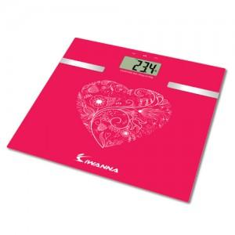

【상세/제작정보】

【인쇄/포장옵션】 | / 별도문의

【공급단가】 | 수량 | 20~ | 50~ | 100~ | 300~ | 500~
*VAT별도 | 단가 | 19,840원 | 19,110원 | 18,370원 | 17,640원 | 17,190원

【상품 URL】 | https://dev.easy1.co.kr:443/src/goods_detail.php?gdno=9039

